Indice Semestral
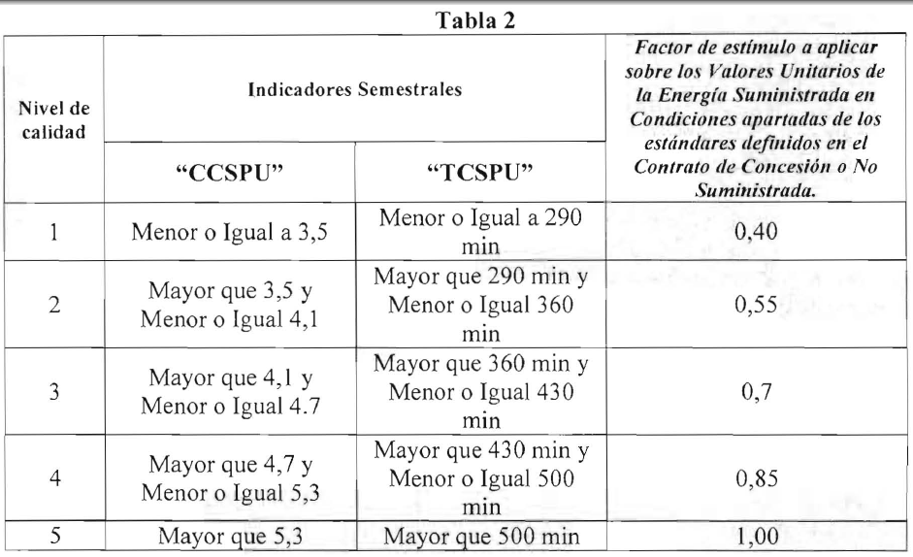
Total Usuarios Afectados: | 0
Total Minutos de Corte | 0.00

Usuarios Activos datos comerciales del usuario | 0
Usuarios Activos suministros_sidac | 0

Resumen de indicadores
Motivo | CCSPU | TCSPU minutos | TCSPU horas | Cant. Usuarios | Factor de Estimulo | Nivel
Calculado con datos comerciales (Activos)
Calculado con datos suministro sidac
Datos Aportados por ESJ Nota A.C.C. #

Interrupción | Orden_Reposicion | Usuarios Afectados | Suma Min int | Inicio de la Int | Fin de la Int | Motivo_EPRE

